Jaringan Drainase
Jaringan Drainase Kelurahan Meranti Pandak

No | Lat | Long | Nama Jalan | Panjang (m/km) | Lebar (m) | Kedalaman (m) | Bahan | Kondisi | Arah Alir | Akhir Pembuangan | Foto
1 | 0.5433645 | 101.4391457 | Jl. Pesisir | 148 m | 33 cm | 32 | Beton | Bagus | Selatan | Sungai
2 | 0.5421515 | 101.4395333 | Jl. Pesisir | 0 m | 33 cm | 32 | Beton | Bagus | Selatan | Sungai
3 | 0.542060 | 101.439272 | Jl.Panglima Undan | 10 | 42 cm | 65 cm | Beton | Bagus | Timur | Sungai | Tidak Ada Foto
4 | 0.542048 | 101.439180 |  | 64 | 42 cm | 65 cm | Beton | Bagus | Timur | Sungai | Tidak Ada Foto
5 | 0.542159 | 101.438596 |  | 97 | 42 cm | 65 cm | Beton | Bagus | Timur | Sungai | 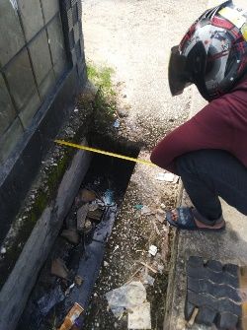
6 | 0.542471 | 101.437663 |  | 0 | 42 cm | 65 cm | Beton | Bagus | Timur | Sungai | Tidak Ada Foto
7 | 0.542093 | 101.439261 |  | 100 m | 152 cm | 112 cm | Beton | Bagus | Selatan | Sungai | 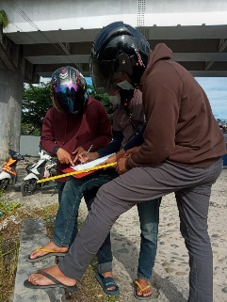
8 | 0.5430564 | 101.4390746 |  | 100 m | 152 cm | 112cm | Beton | Bagus | Selatan | Sungai | 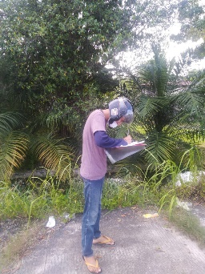
9 | 0.5439683 | 101.4387088 |  | 100 m | 152 cm | 112 cm | Beton | Bagus | Selatan | Sungai
10 | 0.5450931 | 101.4383544 |  | 100 m | 152 cm | 112 cm | Beton | Bagus | Selatan | Sungai | 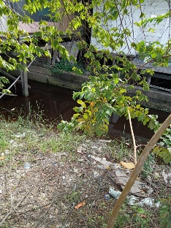
11 | 0.5459393 | 101.4381016 |  | 100 m | 152 cm | 112 cm | Beton | Bagus | Selatan | Sungai | Tidak Ada Foto
12 | 0.5460104 | 101.4383162 |  | 100 m | 28 cm | 112 cm | Beton | Bagus | Timur | Sungai | 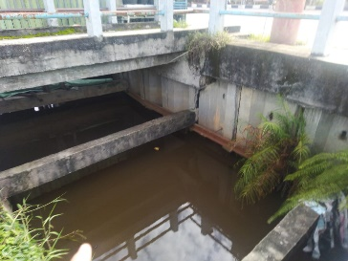
13 | 0.546538 | 101.437831 | Jl. Yos Sudarso | 0 | 5 m | 150 cm | Beton | Bagus | Selatan | Sungai | 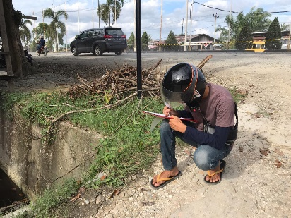
14 | 0.5475701 | 101.437430 |  | 100 m | 5 m | 150 cm | Beton | Bagus | Selatan | Sungai | 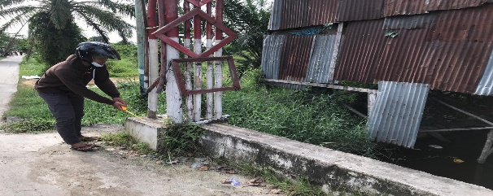
15 | 0.548419 | 101.437047 |  | 100 m | 5 m | 150 cm | Beton | Bagus | Selatan | Sungai | Tidak Ada Foto
16 | 0.549307 | 101.436620 |  | 100 m | 5 m | 150 cm | Beton | Bagus | Selatan | Sungai | 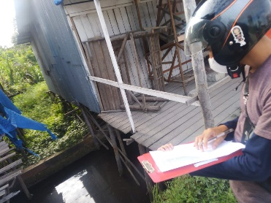
17 | 0.551077 | 101.435937 |  | 100 m | 5 m | 150 cm | Beton | Bagus | Selatan | Sungai | Tidak Ada Foto
18 | 0.550090 | 101.436283 |  | 101 m | 6 m | 151 cm | Beton | Bagus | Selatan | Sungai | Tidak Ada Foto
19 | 0.552066 | 101.435582 |  | 100 m | 5 m | 150 cm | Beton | Bagus | Selatan | Sungai | 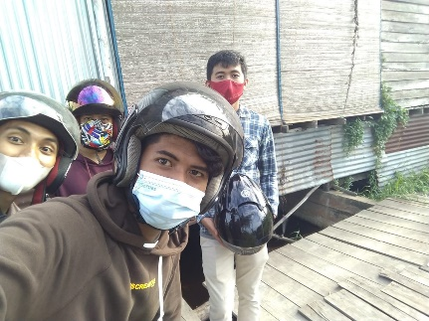
20 | 0.553012 | 101.435267 |  | 39 m | 5 m | 150 cm | Beton | Bagus | Selatan | Sungai | 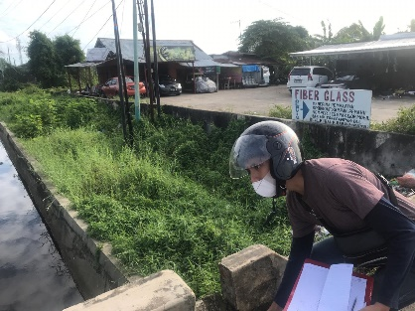
21 | 0.553313 | 101.435180 |  | 0 m | 5 m | 150 cm | Beton | Bagus | Selatan | Sungai | 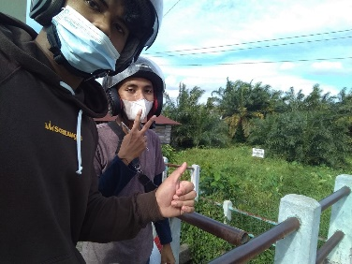
22 | 0.556211 | 101.434170 |  | 100 m | 2,87 m | 123 cm | Beton | Bagus | Selatan | Sungai
23 | 0.557183 | 101.433765 |  | 100 m | 3,63 m | 123 cm | Beton | Bagus | Selatan | Sungai | 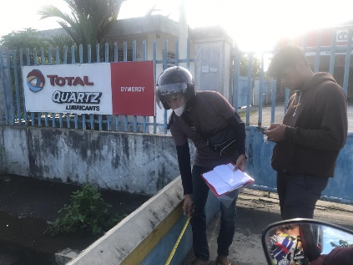
24 | 0.558175 | 101.433444 |  | 7 m | 3,63 m | 123 cm | Beton | Bagus | Selatan | Sungai | Tidak Ada Foto
25 | 0.558908 | 101.433177 |  | 0 | 3,63 m | 123 cm | Beton | Bagus | Selatan | Sungai | Tidak Ada Foto
26 | 0.541929 | 101.443441 | Jl Pesisir |  | 201cm | 60cm | Batu | Sedang | Tenggara | Sungai
27 | 0.541440 | 101.444326 | Jl Pesisir |  | 56cm | 30cm | Alami | Sedang | Tenggara | Sungai
28 | 0.541012 | 101.445106 | Jl Pesisir |  | 85cm | 15cm | Beton | Sedang | Tenggara | Sungai
29 | 0.540878 | 101.445550 | Jl Pesisir |  | 90cm | 30cm | Beton | Bagus | Timur | Sungai
30 | 0.540780 | 101.445981 | Jl Pesisir |  | 43cm | 40cm | Beton | Rusak | Timur | Sungai
31 | 0.540701 | 101.446476 | Jl Pesisir |  | 130cm | 60cm | Beton | Rusak | Timur | Sungai
32 | 0.542789 | 101.449238 | Jl Pesisir |  | 60xm | 30cm | Beton | Rusak | Utara | Sungai
33 | 0.543576 | 101.449116 | Jl Pesisir |  | 20cm | 70cm | Beton | Bagus | Utara | Sungai
34 | 0.544645 | 101.448731 | Jl Pesisir |  | 53cm | 37cm | Beton | Sedang | Utara | Sungai
35 | 0.545318 | 101.448598 | Jl Pesisir |  | 32cm | 70cm | Beton | Rusak | Barat Laut | Sungai
36 | 0.545330 | 101.448845 | Jl Pesisir |  | 83cm | 24cm | Alami | Rusak | Timur | Sungai
37 | 0.545370 | 101.450034 | Jl Pesisir |  | 170cm | 60cm | Alami | Sedang | Timur | Sungai

